Alleen kunst 2025 - 2026
Maandag | Linksvoor (A1) | Rechtsvoor (A2) | Linksachter (B1) | Rechtsachter (B2)
16:30 - 17:00 | JO8-1+2 |  |  | JO8-3
17:00 - 17:30 |  |  | JO7-1
17:30 - 18:00 | JO11-1+2 | JO11-4+5 |  | MO13-1
18:00 - 18:30
18:30 - 19:00 | JO12-1 | JO12-2 | JO13-1 | JO13-2
19:00 - 19:30
19:30 - 20:00 | MO20-1 |  | JO16-2 | MO15-1
20:00 - 20:30
20:30 - 21:00 | VR30+
21:00 - 21:30

Dinsdag | Linksvoor (A1) | Rechtsvoor (A2) | Linksachter (B1) | Rechtsachter (B2)
17:30 - 18:00 | BINK | BINK
18:00 - 18:30 | JO9 1+2+3 |  | JO10-1 | JO11-3
18:30 - 19:00

19:00 - 19:30 | JO23-1 |  | JO16-1
19:30 - 20:00
20:00 - 20:30 | HR 1e
20:30 - 21:00
21:00 - 21:30

Woensdag | Linksvoor (A1) | Rechtsvoor (A2) | Linksachter (B1) | Rechtsachter (B2)
14:00-14:30 | Mogelijkheid voor Kabouters 1
14:30-15:00
15:00-15:30 | Mogelijkheid voor Kabouters 1
15:30-16:00
16:00-16:30 | JO8-1+2+3
16:30-17:00
17:00 - 17:30 | JO11-1 | JO11-2 | JO11-4 | JO11-5
17:30 - 18:00
18:00 - 18:30 | JO12-1 | JO12-2 | JO13-2 | JO13-1
18:30 - 19:00
19:00 - 19:30 | MO20-1 |  | MO15-1
19:30 - 20:00
20:00 - 20:30 | HR 45+1 |  | VR18+
20:30 - 21:00

Donderdag | Linksvoor (A1) | Rechtsvoor (A2) | Linksachter (B1) | Rechtsachter (B2)
17:30 - 18:00 | BINK
18:00 - 18:30 |  | MO13-1 | JO9 1+2+3 | JO10-1 / JO11-3
18:30 - 19:00
19:00 - 19:30 | JO16-1 | JO16-2 | JO23-1
19:30 - 20:00
20:00 - 20:30 | HR 1e
20:30 - 21:00
21:00 - 21:30

Vrijdag | Linksvoor (A1) | Rechtsvoor (A2) | Linksachter (B1) | Rechtsachter (B2)
17:00 - 18:00 | Mogelijkheid tot Techniek training jeugd
18:00 - 19:00 | Mogelijkheid tot Techniek training jeugd
19:00 - 20:00 | Mogelijkheid tot Train de trainers
20:00 - 22:00 | Competities VR18+, HR35+ en VR30+

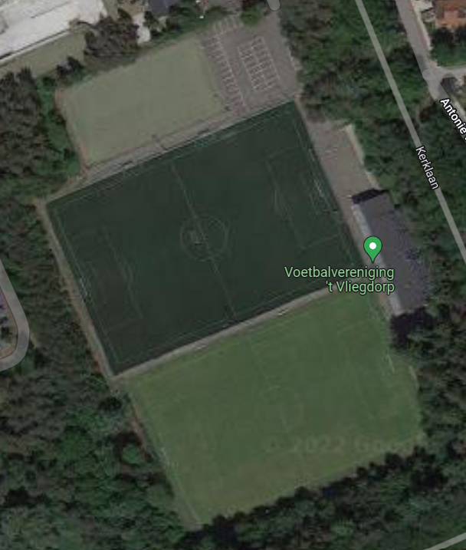
1 B2
1 B1
1 A2
1 A1

Kunst+natuur 2025 - 2026
 | KUNST (1) |  |  |  | NATUUR (2)
Maandag | Linksvoor (A1) | Rechtsvoor (A2) | Linksachter (B1) | Rechtsachter (B2) | Linksvoor (A1) | Rechtsvoor (A2) | Linksachter (B1) | Rechtsachter (B2)
16:30 - 17:00 | JO8-1+2 |  |  | JO8-3 |  |  |  |  | Uitgangspunten ivm zo min mogelijk belasting: - indien mogelijk jongste spelers op natuurgras - Keepers niet op natuurgras ivm belasting doelgebied - Aanname dat 3e + 35+ liever op natuurgras spelen - Natuurgras afwisselend Voor en Achter belasten
17:00 - 17:30 |  |  | JO7-1
17:30 - 18:00 | JO11-1+2 |  |  | MO13-1 | JO11-4 |  | JO11-5
18:00 - 18:30
18:30 - 19:00 | JO12-1+2 |  | JO13-1+2
19:00 - 19:30
1 B2
1 B1
1 A2
1 A1
2 B2
2 B1
2 A2
2 A1
19:30 - 20:00 | MO20-1 |  | MO15-1 |  | JO16-2
20:00 - 20:30
20:30 - 21:00 | VR30+
21:00 - 21:30

Dinsdag | Linksvoor (A1) | Rechtsvoor (A2) | Linksachter (B1) | Rechtsachter (B2) | Linksvoor (A1) | Rechtsvoor (A2) | Linksachter (B1) | Rechtsachter (B2)
17:30 - 18:00 | BINK | BINK
18:00 - 18:30 | JO9 1+2+3 |  |  |  | JO10-1 |  | JO11-3
18:30 - 19:00
19:00 - 19:30 |  |  | JO16-1
19:30 - 20:00
20:00 - 20:30 | HR 1e |  |  |  | JO23-1
20:30 - 21:00
21:00 - 21:30

Woensdag | Linksvoor (A1) | Rechtsvoor (A2) | Linksachter (B1) | Rechtsachter (B2) | Linksvoor (A1) | Rechtsvoor (A2) | Linksachter (B1) | Rechtsachter (B2)
14:00-14:30 | Mogelijkheid voor Kabouters 1 |  |  |  | Mogelijkheid voor Kabouters 1
14:30-15:00
15:00-15:30 | Mogelijkheid voor Kabouters 1 |  |  |  | Mogelijkheid voor Kabouters 1
15:30-16:00
16:00-16:30 | JO8-1+2+3
16:30-17:00
17:00 - 17:30 | JO11-4 |  | JO11-5 |  | JO11-1 |  | JO11-2
17:30 - 18:00
18:00 - 18:30 | JO12-2 |  | JO13-1+2 |  | JO12-1
18:30 - 19:00
19:00 - 19:30 | MO20-1 |  | MO15-1
19:30 - 20:00
20:00 - 20:30 |  |  | VR18+
20:30 - 21:00

Donderdag | Linksvoor (A1) | Rechtsvoor (A2) | Linksachter (B1) | Rechtsachter (B2) | Linksvoor (A1) | Rechtsvoor (A2) | Linksachter (B1) | Rechtsachter (B2)
17:30 - 18:00 | BINK
18:00 - 18:30 | MO13-1 |  | JO10-1 | JO11-3 | JO9 1+2+3
18:30 - 19:00
19:00 - 19:30 | JO16-2 |  |  |  | JO16-1
19:30 - 20:00 |  |  |  |  |  |  | HR 45+1
20:00 - 20:30 | HR 1e |  |  |  | JO23-1
20:30 - 21:00
21:00 - 21:30

Vrijdag | Linksvoor (A1) | Rechtsvoor (A2) | Linksachter (B1) | Rechtsachter (B2) | Linksvoor (A1) | Rechtsvoor (A2) | Linksachter (B1) | Rechtsachter (B2)
17:00 - 18:00 | Mogelijkheid tot Techniek training jeugd |  |  |  | Mogelijkheid tot Techniek training jeugd
18:00 - 19:00 | Mogelijkheid tot Techniek training jeugd |  |  |  | Mogelijkheid tot Techniek training jeugd
19:00 - 20:00 | Mogelijkheid tot Train de trainers |  |  |  | Mogelijkheid tot Train de trainers
20:00 - 22:00 | Competities VR18+, HR35+ en VR30+ |  |  |  | Competities VR18+, HR35+ en VR30+

